申請書提出用チェックシート
【大子町指定様式】
先端設備等導入計画 申請書提出用チェックシート 必要事項を記入し、本チェックシートを申請書に添付してください。

 | 事業者名
 | 住所（返送先）
 | 役職・担当者名 |  |  |  |  |  |  |  |  |  |  |  |  | 担当者メールアドレス
 | 電話番号 |  |  |  |  |  |  |  |  |  |  |  |  | FAX番号

提出前に、申請者自らで以下の項目について確認し、右側のチェック欄にチェックマークを記入してください。自身の計画と関係のない項目については記入する必要はありません。
１.必要書類について |  |  |  |  |  |  |  |  |  |  |  |  |  |  |  |  |  |  |  |  |  | 申請者チェック欄 | 大子町 使用欄
1-1 |  | 先端設備等導入計画に係る認定申請書（様式第22） ※別紙「先端設備等導入計画」を含む。
1-2 |  | 先端設備等導入計画に関する確認書（認定経営革新等支援機関確認書）
1-3 |  | 町税完納証明書
1-4 |  | 直近１期の決算書類(法人：決算報告書、個人：確定申告書、収支内訳書)
1-5 |  | 会社の事業概要等が確認できる資料（パンフレットやホームページ等の公表資料）
1-6 |  | ＜固定資産税の特例を受ける場合＞ 投資計画に関する確認書（認定経営革新等支援機関確認書） ※年平均の投資利益率が５％以上になることが見込まれる証明
1-7 |  | ＜固定資産税の特例（特例率：1/3）を受ける場合＞ 従業員へ賃上げ方針を表明したことを証する書面

 |  |  | 雇用者給与等支給額の増加率 |  |  |  |  |  |  | ＝ | 【A】 |  |  |  |  | 【B】

 |  |  |  |  |  |  |  |  |  |  |  |  | 【B】

 |  |  |  |  |  |  |  |  |  |  |  |  | 【A】↓ |  |  |  |  |  |  | 【B】↓
 |  |  | 雇用者給与等支給額の増加率 |  |  |  |  |  |  | ＝

 |  |  |  |  |  |  |  |  |  |  |  |  |  |  |  |  | 【B】

 |  |  |  | ※雇用者給与等支給額の増加率が1.5％以上となる賃上げ表明が必要

 |  |  | 増加率 |  |  |  |  |  | ％

 |  |  | 【A】 |  | 計画認定の申請日の属する事業年度又は当該申請日の属する事業年度の翌事業年度における雇用者給与等支給額

 |  |  | 【B】 |  | 当該申請日の属する事業年度の直前の事業年度における雇用者給与等支給額

1-8 |  | ＜固定資産税の特例を受ける場合かつリースの場合＞ リース契約見積書（写し）
1-9 |  | ＜固定資産税の特例を受ける場合かつリースの場合】 （公社）リース事業協会が確認した固定資産税軽減計算書（写し）
1-10 |  | 先端設備等導入計画申請書提出用チェックシート（本様式）
1-11 |  | 返信用封筒 ※A4の認定書を折らずに返送可能なもの。返送用の宛先を記載し、切手を貼付してください。
2 |  | 提出書類の写しを取り、手元に保管している。

2.申請書・計画の記載事項について ※番号は申請書・計画の項目番号と対応 |  |  |  |  |  |  |  |  |  |  |  |  |  |  |  |  |  |  |  |  |  | 申請者チェック欄 | 大子町 使用欄
0 |  | 「住所」「名称及び代表者の氏名」を記載している。
1-1 1-2 1-3 |  | 「事業者の氏名又は名称」、「代表者名」、「法人番号」の記載に誤りがない。
※いずれにも該当しない場合は、計画認定の対象外になります。
1-4 1-5 |  | 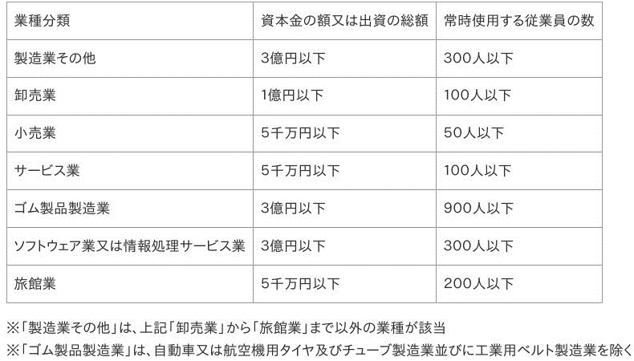 「資本金の額又は出資の総額」、「従業員数」、「主たる事業」が以下のいずれかに該当する。
1-6 |  | 「主たる業種」の欄には、日本標準産業分類の中分類を記載している。
2 |  | 計画期間は、３年、４年、５年となるよう記載している。
3-① |  | 「自社の事業概要」について、自社の事業内容の概要を記載している。
3-② |  | 「自社の経営状況」について、売上高等の財務指標や顧客の数、主力取引先企業の推移、市場の規模やシェア、自社の強み・弱み等を記載している。
4-（1）-① |  | 「具体的な取組内容」について、実際に先端設備を導入して行う取組の内容、取組を行う業種を記載している。
4-（1）-② |  | 「将来の展望」について、先端設備等導入による効果を記載している。
4-（2） |  | 現状及び計画終了時における労働生産性の目標を記載している。 労働生産性の伸び率が年平均3％以上となっている。 （計画期間3年間：9％以上、4年間：12％以上、5年間：15％以上）
 |  | A：【現状】計画開始直前の決算（実績）
 |  |  | ※1事業年度の実績がない場合でも、労働生産性を構成する数値が把握でき、現状値を算出できる場合は、認定を受けることができます。
 |  |  | 営業利益 |  |  | ＋ | 人件費 | + | 減価償却費
 |  |  |  |  |  |  |  |  |  |  |  | ＝
 |  | ※千円単位で入力してください。 |  |  |  |  |  |  |  |  |  |  |  |  |  |  |  |  |  |  | 千円
 |  |  |  |  |  | 労働投入量
 |  |  |  |  |  |  |  |  | ※減価償却費：会計上の減価償却費
 |  |  |  |  |  |  |  |  | ※労働投入量：労働者数又は労働者数×1人当たり年間就業時間
 |  | B:【終了時点目標】
 |  |  | 営業利益 |  |  | ＋ | 人件費 | + | 減価償却費
 |  |  |  |  |  |  |  |  |  |  |  | ＝
 |  | ※千円単位で入力してください |  |  |  |  |  |  |  |  |  |  |  |  |  |  |  |  |  |  | 千円
 |  |  |  |  |  | 労働投入量
 |  |  |  |  |  |  |  |  |  |  |  | 伸び率 |  | ＝ |  |  |  | %
 |  |  |  |  |  |  |  |  |  | 【参考】
 |  |  |  |  |  |  |  |  |  |  | 伸び率 |  |  |  | ＝ | （B-A）
 |  |  |  |  |  |  |  |  |  |  |  |  |  |  |  |  | A

4-（3） |  | 「設備等名／型式」欄には導入を予定している先端設備等を、「導入時期」欄には設備取得予定時期を記載している。
4-（3） |  | 「所在地」欄には、当該設備等が所在する(予定を含む。）場所について、都道府県名・市町村名を含む住所を記載している。また、大子町内に導入する設備等を記載している。
4-（3） |  | 「設備等の種類」欄には、減価償却資産の種類（機械装置、測定工具及び検査工具、器具備品、建物附属設備、ソフトウェア）を記載している。
4-（3） |  | 「設備等の種類別小計」の欄には、各設備等の種類毎に数量、金額の小計を記載している。
5-1 |  | 同一の使途・用途であっても、複数の資金調達方法により資金を調達する場合には、資金調達方法ごとに項目を分けて記載している。
5-2 |  | 「資金調達方法」の欄には、自己資金、融資、補助金等を記載している。

３.固定資産税の特例を受ける設備について |  |  |  |  |  |  |  |  |  |  |  |  |  |  |  |  |  |  |  |  |  | 申請者チェック欄 | 大子町 使用欄
 |  | 労働生産性の向上に必要な生産、販売活動等の用に直接供されるものである。
 |  | 中古資産ではない。
 |  | ＜対象設備が「機械及び装置」に該当する場合＞ 取得価格が160万円以上である。
 |  | ＜対象設備が「測定工具及び検査工具」に該当する場合＞ 取得価格が30万円以上である。
 |  | ＜対象設備が「器具備品」に該当する場合＞ 取得価格が30万円以上である。
 |  | ＜対象設備が「建物附属設備」に該当する場合＞ 取得価格が60万円以上である。

４.その他 |  |  |  |  |  |  |  |  |  |  |  |  |  |  |  |  |  |  |  |  |  | 申請者チェック欄 | 大子町 使用欄
 |  | 本計画は人員削減を目的とした取組みではない。
 |  | 本計画は公序良俗に反する取組、反社会勢力との関係が認められるものでない。
 |  | 計画認定後、大子町から求められた場合には実施状況に関する報告を行うことに同意する。

 |  |  |  |  |  |  |  |  |  |  |  |  |  |  |  |  |  |  | 提出日： 年 月 日
 | 上記について、内容を確認した上で同意します。
 |  |  |  |  |  |  |  |  |  |  |  | 事業者名

 |  |  |  |  |  |  |  |  |  |  |  | 代表者名

